說明畫面
辦訓系統修改

序 | 狀況及需求說明
 |  | 異動狀態↓

 | 報價單中項目有１點修改需求有變更(第2點)，並有新增２點修改需求(第1.3點)，提供說明如下：
1 | ●路徑：辦訓系統 ＞ 辦訓狀況 > 教學日誌暨異常狀況登錄
 | 增加「講師評鑑」按鈕，連結到講師評鑑功能頁面去做填寫。
講師評鑑

2 | ●路徑：辦訓系統 ＞ 辦訓狀況 > 教學日誌暨異常狀況登錄
 | (1)異常情形新增「片語功能」，後續由負責同仁自行設定。
 | (2)新增填寫欄位「處理過程及建議」
 | (3)「處理經過與結果」改名稱成「處理結果追蹤」，並單獨增加主管簽核，輸入後送簽。
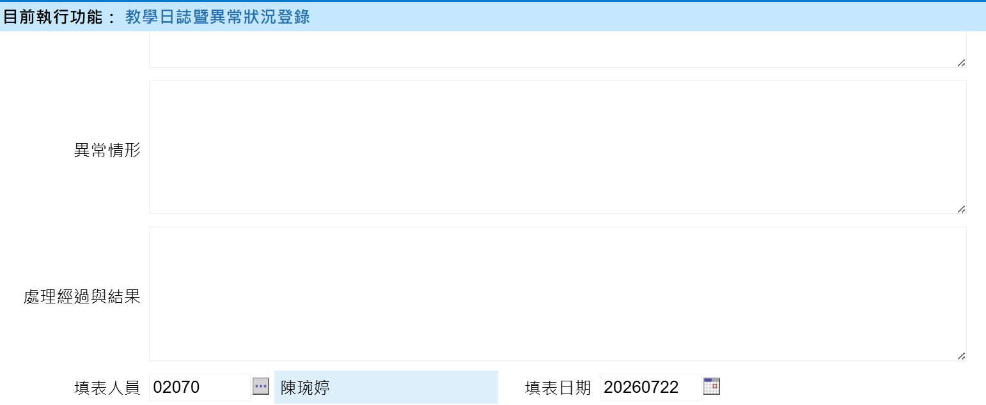
處理過程及建議
處理結果追蹤
片語
送簽

□ 有 □ 無(勾無不需填寫)

3 | ●路徑：辦訓系統 ＞ 辦訓狀況 > 年度課程執行狀況
 | (1)下方顯示明細增加「異常情形」欄位，放在教學方法欄位後面，內容從教學日誌暨異常狀況登錄的「異常情形」帶入片語。
 | (2)下方分頁增加「教學日誌暨異常」，「講師評鑑」分頁，內容從教學日誌暨異常狀況登錄/講師評鑑帶入。
 | （請參考下方示意圖）
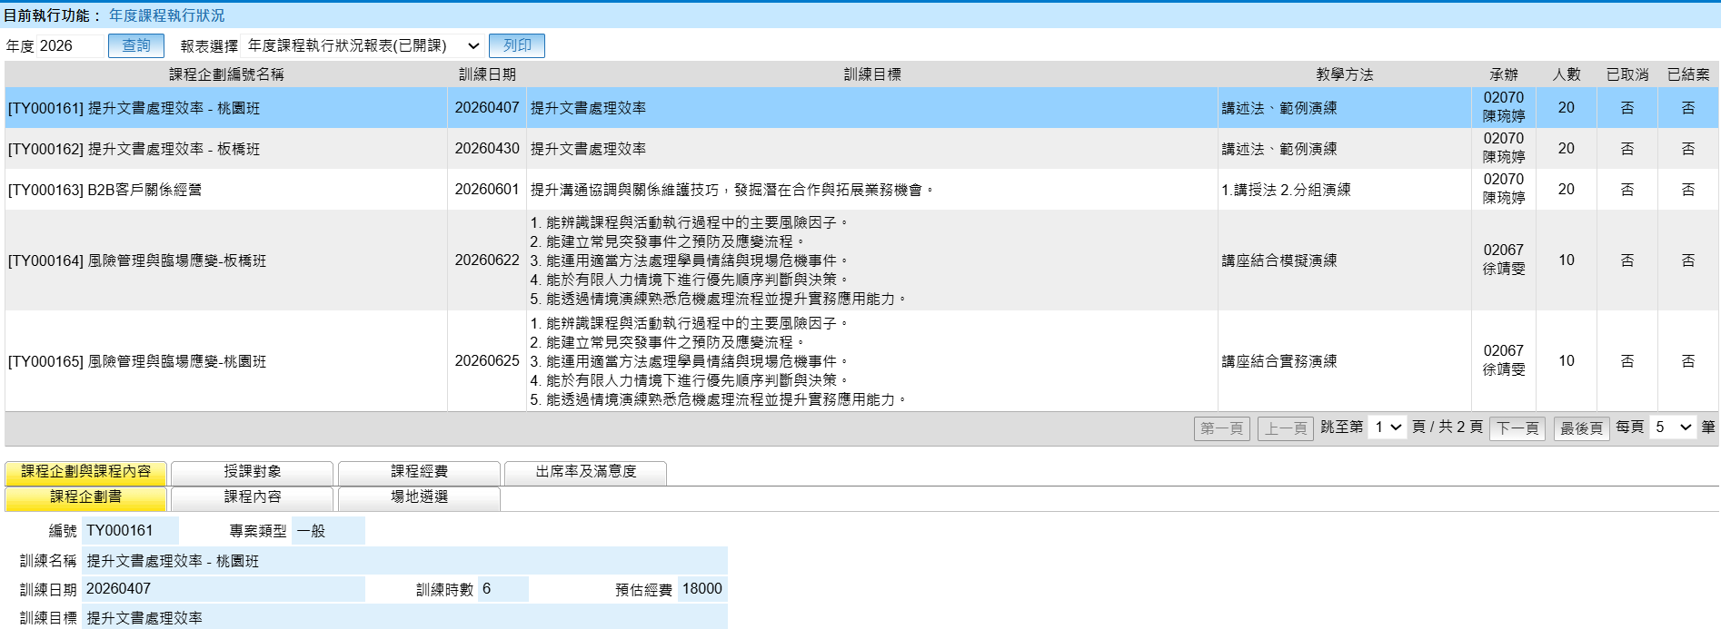
異常情形
教學日誌暨異常
講師評鑑

教學日誌暨異常狀況登錄(調整內容)
填寫教學日誌
講師評鑑
課程內容 | (下拉式選單)
存檔
取消
課程企劃編號 |  | 節次 |  | 講師
應到人數 |  | 實到人數 |  | 缺席人數
課程執行觀察 (請依課程現場觀察，勾選最符合本次課程執行情形之選項) | 1.課程是否依原訂計畫執行 |  | □ 符合原訂計畫 □ 部分調整 □ 未依原訂計畫執行，調整或未依計畫執行之說明：______
 | 2.課程進度 |  | □ 超前 □ 符合規劃 □ 略有落後 □ 未完成
 | 3.講師授課情形 |  | □ 優良 □ 良好 □ 普通 □ 待改善
 | 4.學員參與互動 |  | □ 非常踴躍 □ 踴躍 □ 普通 □ 不佳
 | 5.學員學習投入 |  | □ 積極投入 □ 大多投入 □ 部分投入 □ 投入度不足
 | 6.學員課堂回應情形 |  | □ 能主動分享工作經驗或案例 □ 能回應提問並連結工作情境 □ 經引導後能連結工作情境 □ 未觀察到相關回應 □ 不適用
 | 7.實作／活動完成情形 |  | □ 全數完成 □ 大部分完成 □ 部分完成 □ 未完成 □ 不適用
 | 8.教學設備及場地 |  | □ 正常 □ 輕微異常 □ 影響授課 □ 無法使用
 | 註：如勾選略有落後、未完成、待改善、不佳、投入度不足、影響授課或無法使用等情形，請於下方說明。
課程觀察紀錄 | 1.本次課程值得保留或表現良好之處
 | 2.本次課程可改善事項及建議
片語
異常情形 | □ 有 □ 無(勾無不需填寫)
處理過程及建議
是否需後續追蹤 | □ 否，異常狀況順利解決，本案已結案 □ 是，追蹤事項：___________________
送簽
處理結果追蹤
填表人員 |  |  | 填表日期
送簽

